상품제안서
크리스탈 감사패.공로패(원목) / 우리6)235-3 | 상품코드: S17723

 |  |  |  |  |  |  | 02-713-8555 | www.synergygift.co.kr
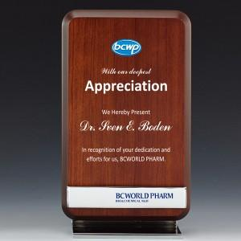

【상세/제작정보】

【인쇄/포장옵션】 | 풀칼라 / 별도문의

【공급단가】 | 수량 | 4~ | 30~ | 50~ | 100~ | 500~
*VAT별도 | 단가 | 118,130원 | 113,750원 | 109,380원 | 105,000원 | 102,380원

【상품 URL】 | https://synergygift.co.kr:443/src/goods_detail.php?gdno=7960

